Clone_Git
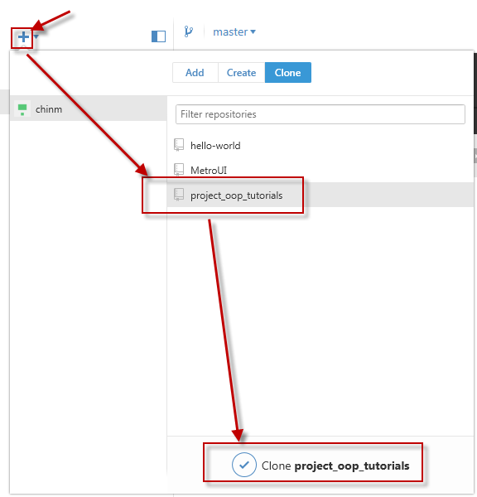
1. Download và cài đặt github | https://desktop.github.com/

2. Đang nhập bằng tài khoản github |  | https://github.com
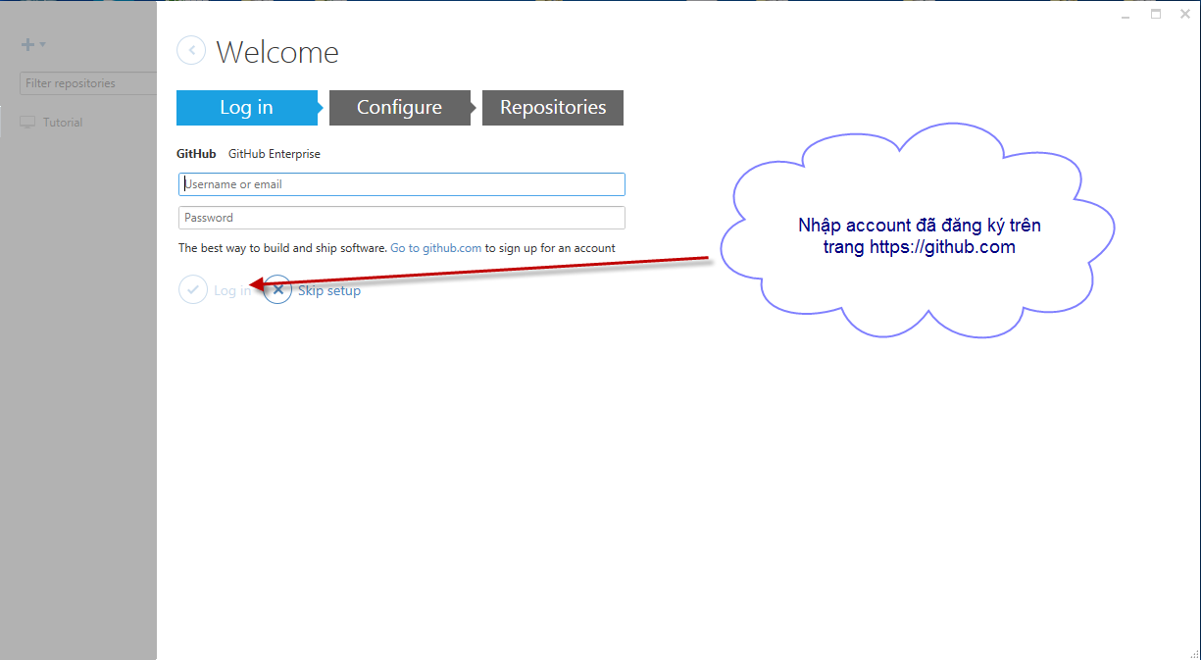

Sau khi đăng nhập bằng github thì thực hiện clone repository "project_oop_tutorials" về local

